상품제안서
코끼리5000mAh에코슬림팩/일체형5핀 | 상품코드: F00929

 |  |  |  |  |  | 02-412-0044 | www.easy1.co.kr
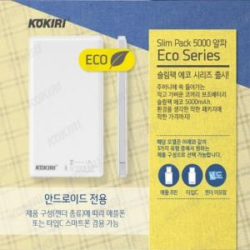

【상세/제작정보】 | 합리적인 가격의 보조배터리

【인쇄/포장옵션】 | 풀칼라 / 포장지포장

【공급단가】 | 수량 | 50~ | 300~ | 1,000~ | 2,000~
*VAT별도 | 단가 | 6,750원 | 6,500원 | 6,250원 | 6,000원

【상품 URL】 | https://dev.easy1.co.kr:443/src/goods_detail.php?gdno=929

